Sheet1
Index | Analog | Smiles | Num Rings | Num Rotatable Bonds | Num Lipinski HB Donor | Num Lipinski HB Acceptor | Mol Wt | LogP | Topological Polar SA | Synthetic Accessibility | Plasma Protein Binding 75%+ | Blood Brain Barrier | Human Intestinal Absorption | Caco-2 Permeability (logPapp) | BCRP Inhibitor | OCT2 inhibitor | Pgp Inhibitors | Block Bile Salt Export Pump | Inhibitors of Cytochrome P450 1A2 | Inhibitors of Cytochrome P450 2C19 | Inhibitors/Substrates of Cytochrome P450 2C9 | Inhibitors/Substrates of Cytochrome P450 3A4 | Activators of Cytochrome P450 3A4 | Inhibitors/Substrates of Cytochrome P450 2D6 | Substrates of Cytochrome P450 2C19 | Activators of Cytochrome P450 2A9 | Acute Oral Toxicity (Mouse, LD50 < 300mg/kg) | Acute Oral Toxicity (Mouse, LD50 < 50mg/kg) | Acute Oral Toxicity (Mouse, LD50 < 5mg/kg) | Acute Oral Toxicity (Rat, LD50 < 300mg/kg) | Acute Oral Toxicity (Rat, LD50 < 50mg/kg) | Acute Oral Toxicity (Rat, LD50 < 5mg/kg) | Activator Alzheimer's amyloid precursor | myocardial damage | Mutagenicity | Induce Phospholipidosis | Carcinogenic Potency (Salmonella Mutagenicity) | Carcinogenic Potency (Mouse) | Cytotoxicity in HEK293 cells - 32 hour | Cytotoxicity in HepG2 cells - 32 hour | Induce genotoxicity in human embryonic kidney cells | Activators of the human pregnane X receptor (PXR) signaling pathway | Differential cytotoxicity (isogenic chicken DT40 cell lines) | Drug Induced Liver Injury | Eye Corrosion | Eye Irritation | Fish Tox (high risk) | hERG Blockers | Mitochondrial Toxicity | Skin Sensitization
000 | 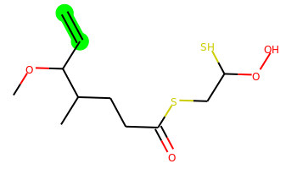 | C=CC(OC)C(C)CCC(=O)SCC(S)OO | 0 | 9 | 1 | 4 | 280.08 | 2.609 | 55.76 | 4.777 | No | Yes | Yes | -4.538 | No | No | No | No | No | No | No | No | No | No | No | No | Yes | No | No | No | No | No | No | No | No | No | No | No | No | No | Yes | Yes | Yes | No | No | No | Yes | No | No | No
001 | 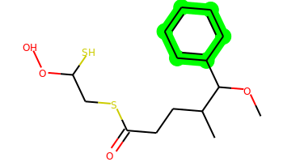 | COC(c1ccccc1)C(C)CCC(=O)SCC(S)OO | 1 | 9 | 1 | 4 | 330.096 | 3.796 | 55.76 | 4.012 | Yes | Yes | Yes | -4.518 | No | Yes | No | No | No | Yes | No | No | No | Yes | No | No | No | No | No | No | No | No | No | No | No | No | No | No | No | No | No | Yes | Yes | No | No | No | Yes | No | Yes | No
002 | 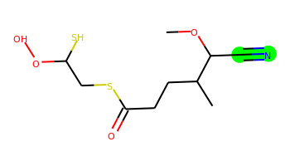 | COC(C#N)C(C)CCC(=O)SCC(S)OO | 0 | 8 | 1 | 5 | 279.06 | 1.947 | 79.55 | 4.861 | No | Yes | Yes | -4.542 | No | No | No | No | No | No | No | No | No | No | No | No | Yes | Yes | No | Yes | No | No | No | No | No | No | No | No | No | No | No | No | No | No | No | No | No | No | No | No
003 | 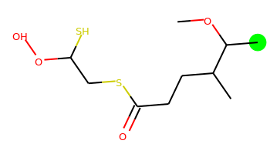 | COC(C)C(C)CCC(=O)SCC(S)OO | 0 | 8 | 1 | 4 | 268.08 | 2.443 | 55.76 | 4.598 | No | Yes | Yes | -4.508 | No | No | No | No | No | No | No | No | No | No | No | No | Yes | No | Yes | No | No | No | No | No | No | No | No | No | No | No | No | No | No | No | No | No | Yes | No | No | No
004 | 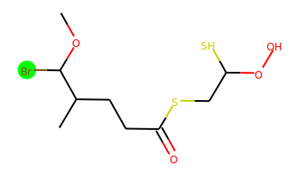 | COC(Br)C(C)CCC(=O)SCC(S)OO | 0 | 8 | 1 | 4 | 331.975 | 2.775 | 55.76 | 4.944 | No | Yes | Yes | -4.558 | No | No | No | No | No | No | No | No | No | No | No | No | Yes | Yes | No | Yes | No | No | No | No | No | No | No | No | No | No | No | No | No | No | No | No | Yes | No | No | No
005 | 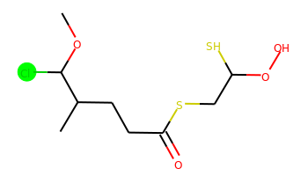 | COC(Cl)C(C)CCC(=O)SCC(S)OO | 0 | 8 | 1 | 4 | 288.026 | 2.619 | 55.76 | 4.902 | No | Yes | Yes | -4.521 | No | No | No | No | No | No | No | No | No | No | No | No | Yes | No | No | No | No | No | No | No | No | No | No | No | No | No | No | No | No | No | No | No | Yes | No | No | No
006 | 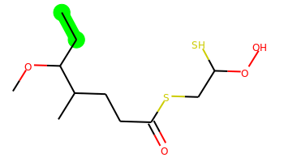 | CCC(OC)C(C)CCC(=O)SCC(S)OO | 0 | 9 | 1 | 4 | 282.096 | 2.833 | 55.76 | 4.561 | No | Yes | Yes | -4.481 | No | No | No | No | No | No | No | No | No | No | No | No | Yes | No | Yes | No | No | No | No | No | No | No | No | No | No | No | No | Yes | Yes | No | No | No | Yes | No | No | No
007 | 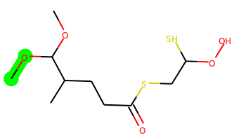 | COC(OC)C(C)CCC(=O)SCC(S)OO | 0 | 9 | 1 | 5 | 284.075 | 2.027 | 64.99 | 4.47 | No | Yes | Yes | -4.562 | No | No | No | No | No | No | No | No | No | No | No | No | Yes | No | Yes | Yes | No | No | No | No | No | No | No | No | No | No | No | Yes | Yes | No | No | No | Yes | No | No | No
008 | 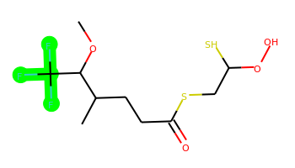 | COC(C(C)CCC(=O)SCC(S)OO)C(F)(F)F | 0 | 8 | 1 | 4 | 322.052 | 2.985 | 55.76 | 4.71 | No | Yes | Yes | -4.516 | No | No | No | No | No | No | No | No | No | No | No | No | Yes | Yes | No | Yes | Yes | No | No | No | No | No | No | No | No | No | No | Yes | Yes | No | No | No | Yes | No | No | No
009 | 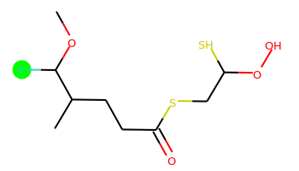 | COC(F)C(C)CCC(=O)SCC(S)OO | 0 | 8 | 1 | 4 | 272.055 | 2.35 | 55.76 | 4.868 | No | Yes | Yes | -4.511 | No | No | No | No | No | No | No | No | No | No | No | No | Yes | Yes | Yes | Yes | Yes | Yes | No | No | No | No | Yes | No | No | No | No | No | No | No | No | No | No | No | No | No
010 | 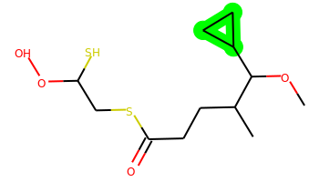 | COC(C(C)CCC(=O)SCC(S)OO)C1CC1 | 1 | 9 | 1 | 4 | 294.096 | 2.833 | 55.76 | 4.635 | No | Yes | Yes | -4.519 | No | No | No | No | No | No | No | No | No | No | No | No | Yes | No | No | Yes | No | No | No | No | No | No | No | No | No | No | No | Yes | Yes | No | No | No | Yes | No | No | No
011 | 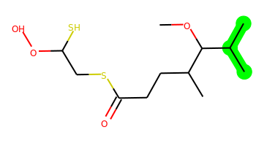 | COC(C(C)C)C(C)CCC(=O)SCC(S)OO | 0 | 9 | 1 | 4 | 296.112 | 3.079 | 55.76 | 4.494 | No | Yes | Yes | -4.498 | No | No | No | No | No | No | No | No | No | No | No | No | Yes | No | No | No | No | No | No | No | No | No | No | No | No | No | No | Yes | Yes | No | No | No | No | No | No | No
012 | 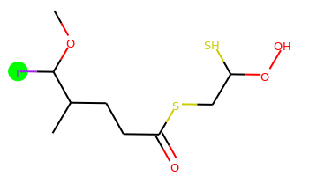 | COC(I)C(C)CCC(=O)SCC(S)OO | 0 | 8 | 1 | 4 | 379.961 | 2.816 | 55.76 | 4.98 | No | Yes | Yes | -4.561 | No | No | No | No | No | No | No | No | No | No | No | No | Yes | Yes | No | Yes | No | No | No | No | No | No | No | No | Yes | No | No | No | Yes | No | No | No | Yes | No | No | No
013 | 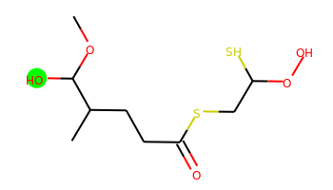 | COC(O)C(C)CCC(=O)SCC(S)OO | 0 | 8 | 2 | 5 | 270.06 | 1.373 | 75.99 | 4.722 | No | Yes | Yes | -5.165 | No | No | No | No | No | No | No | No | No | No | No | No | No | Yes | No | No | Yes | No | No | No | No | No | No | No | No | No | No | No | No | No | No | No | No | No | No | No
014 | 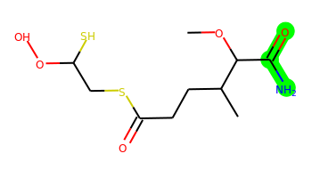 | COC(C(N)=O)C(C)CCC(=O)SCC(S)OO | 0 | 9 | 3 | 6 | 297.07 | 0.908 | 98.85 | 4.642 | No | Yes | Yes | -5.278 | No | No | No | No | No | No | No | No | No | No | No | No | No | Yes | Yes | No | No | No | No | No | No | No | No | No | No | No | No | No | No | No | No | No | No | No | No | No
015 | 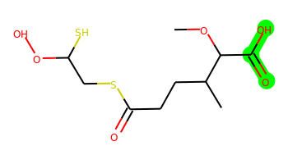 | COC(C(=O)O)C(C)CCC(=O)SCC(S)OO | 0 | 9 | 2 | 6 | 298.054 | 1.508 | 93.06 | 4.568 | No | No | No | -5.467 | No | No | No | No | No | No | No | No | No | No | No | No | No | No | No | No | No | No | No | No | No | No | No | No | No | No | No | No | No | No | No | No | No | No | No | No
016 | 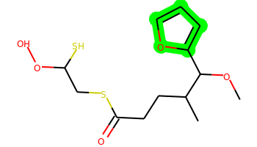 | COC(c1ccco1)C(C)CCC(=O)SCC(S)OO | 1 | 9 | 1 | 5 | 320.075 | 3.389 | 68.9 | 4.414 | Yes | Yes | Yes | -4.545 | No | No | No | No | No | No | No | No | No | No | No | No | No | No | No | No | No | No | No | No | No | No | No | No | No | No | No | Yes | Yes | No | No | No | Yes | No | No | No
017 | 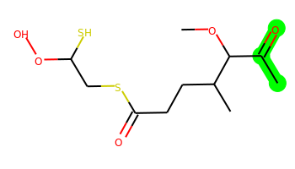 | COC(C(C)=O)C(C)CCC(=O)SCC(S)OO | 0 | 9 | 1 | 5 | 296.075 | 2.012 | 72.83 | 4.627 | No | Yes | Yes | -4.553 | No | No | No | No | No | No | No | No | No | No | No | No | Yes | No | No | No | No | No | No | No | No | No | No | No | No | No | No | Yes | Yes | No | No | No | No | No | No | No
018 | 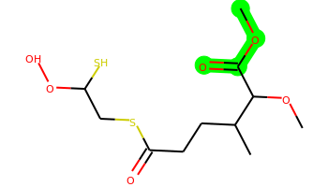 | COC(=O)C(OC)C(C)CCC(=O)SCC(S)OO | 0 | 9 | 1 | 6 | 312.07 | 1.596 | 82.06 | 4.515 | No | Yes | Yes | -4.574 | No | No | No | No | No | No | No | No | No | No | No | No | No | Yes | No | No | No | No | No | No | No | No | No | No | No | No | Yes | Yes | Yes | No | No | No | Yes | No | No | No
019 | 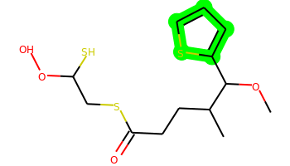 | COC(c1cccs1)C(C)CCC(=O)SCC(S)OO | 1 | 9 | 1 | 4 | 336.052 | 3.857 | 55.76 | 4.386 | Yes | Yes | Yes | -4.569 | No | No | No | No | No | Yes | Yes | No | No | No | No | No | No | Yes | No | Yes | No | No | No | No | No | No | No | No | No | No | No | Yes | Yes | No | No | No | Yes | No | No | No
020 | 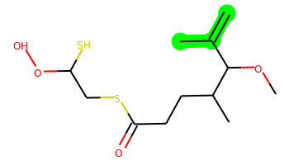 | C=C(C)C(OC)C(C)CCC(=O)SCC(S)OO | 0 | 9 | 1 | 4 | 294.096 | 2.999 | 55.76 | 4.763 | Yes | Yes | Yes | -4.515 | No | No | No | No | No | No | No | No | No | No | No | No | Yes | No | No | No | No | No | No | No | No | No | No | No | No | No | No | Yes | Yes | No | No | No | Yes | No | No | No
021 | 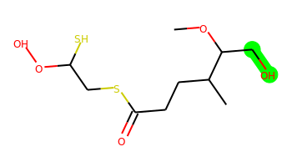 | COC(CO)C(C)CCC(=O)SCC(S)OO | 0 | 9 | 2 | 5 | 284.075 | 1.415 | 75.99 | 4.608 | No | Yes | Yes | -5.134 | No | No | No | No | No | No | No | No | No | No | No | No | Yes | No | No | No | Yes | No | No | No | No | No | No | No | No | No | No | No | No | No | No | No | No | No | No | No
022 | 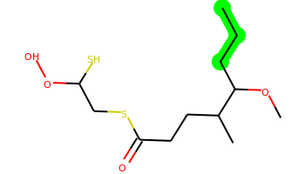 | CCCC(OC)C(C)CCC(=O)SCC(S)OO | 0 | 10 | 1 | 4 | 296.112 | 3.223 | 55.76 | 4.471 | No | Yes | Yes | -4.501 | No | No | No | No | No | No | No | No | No | No | No | No | Yes | No | No | No | No | No | No | No | No | No | No | No | No | No | No | Yes | Yes | No | No | No | Yes | No | No | No
023 | 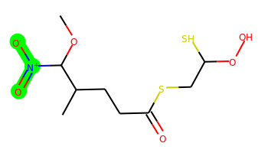 | COC(C(C)CCC(=O)SCC(S)OO)[N+](=O)[O-] | 0 | 9 | 1 | 7 | 299.05 | 1.657 | 98.9 | 4.998 | No | Yes | Yes | -4.558 | No | No | No | No | No | No | No | No | No | No | No | No | Yes | Yes | No | Yes | No | No | No | No | Yes | No | No | No | No | No | No | No | No | No | No | No | Yes | No | No | No
024 | 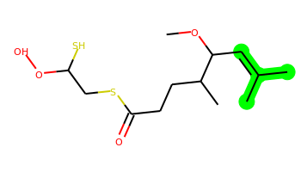 | COC(C=C(C)C)C(C)CCC(=O)SCC(S)OO | 0 | 9 | 1 | 4 | 308.112 | 3.389 | 55.76 | 4.697 | Yes | Yes | Yes | -4.531 | No | No | No | No | No | No | No | No | No | No | No | No | Yes | Yes | No | No | No | No | No | No | No | No | No | No | No | No | Yes | Yes | Yes | No | No | No | No | No | No | No
025 |  | COC(c1cccnc1)C(C)CCC(=O)SCC(S)OO | 1 | 9 | 1 | 5 | 331.091 | 3.191 | 68.65 | 4.251 | Yes | Yes | Yes | -4.595 | No | Yes | No | No | No | No | No | Yes | No | No | No | No | No | No | No | No | No | No | No | No | No | No | No | No | No | No | No | Yes | Yes | No | No | No | Yes | No | No | No
026 | 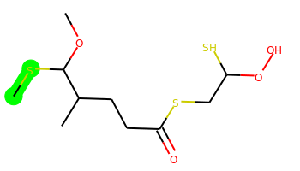 | COC(SC)C(C)CCC(=O)SCC(S)OO | 0 | 9 | 1 | 4 | 300.052 | 2.744 | 55.76 | 4.991 | No | Yes | Yes | -4.551 | No | No | No | No | No | No | No | No | No | No | No | No | Yes | Yes | No | Yes | No | No | No | No | No | No | No | No | No | No | No | Yes | Yes | No | No | No | Yes | No | No | No
027 |  | CC=CC(OC)C(C)CCC(=O)SCC(S)OO | 0 | 9 | 1 | 4 | 294.096 | 2.999 | 55.76 | 4.77 | No | Yes | Yes | -4.521 | No | No | No | No | No | No | No | No | No | No | No | No | Yes | No | No | No | No | No | No | No | No | No | No | No | No | No | No | Yes | Yes | No | No | No | Yes | No | No | Yes
028 | 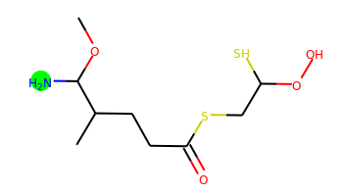 | COC(N)C(C)CCC(=O)SCC(S)OO | 0 | 8 | 3 | 5 | 269.076 | 1.339 | 81.78 | 4.828 | No | Yes | Yes | -5.151 | No | No | No | No | No | No | No | No | No | No | No | No | Yes | No | Yes | No | No | No | No | No | No | No | No | No | No | No | Yes | No | No | No | No | No | No | No | No | No
029 | 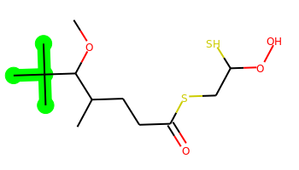 | COC(C(C)CCC(=O)SCC(S)OO)C(C)(C)C | 0 | 8 | 1 | 4 | 310.127 | 3.469 | 55.76 | 4.626 | Yes | Yes | Yes | -4.521 | No | No | No | No | No | No | No | No | No | No | No | No | No | No | No | No | No | No | No | No | No | No | No | No | No | No | No | Yes | Yes | No | No | No | Yes | No | No | No
030 | 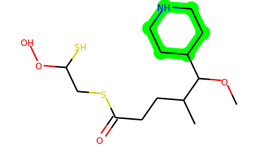 | COC(C(C)CCC(=O)SCC(S)OO)C1CCNCC1 | 1 | 9 | 2 | 5 | 337.138 | 2.423 | 67.79 | 4.585 | No | Yes | Yes | -5.047 | No | Yes | No | No | No | No | No | No | No | No | No | No | Yes | Yes | No | No | No | No | No | No | No | No | No | No | No | No | No | Yes | Yes | No | No | No | Yes | No | No | No
031 | 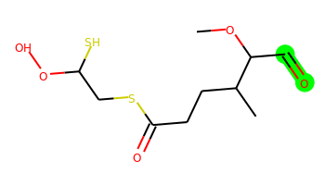 | COC(C=O)C(C)CCC(=O)SCC(S)OO | 0 | 9 | 1 | 5 | 282.06 | 1.622 | 72.83 | 4.75 | No | Yes | Yes | -4.615 | No | No | No | No | No | No | No | No | No | No | No | No | Yes | No | Yes | Yes | No | No | No | No | No | No | No | No | No | No | No | No | Yes | No | No | No | Yes | No | No | No
032 | 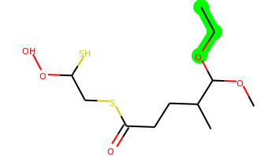 | CCOC(OC)C(C)CCC(=O)SCC(S)OO | 0 | 10 | 1 | 5 | 298.091 | 2.417 | 64.99 | 4.607 | No | Yes | Yes | -4.565 | No | No | No | No | No | No | No | No | No | No | No | No | Yes | No | No | Yes | No | No | No | No | No | No | No | No | No | No | No | Yes | Yes | No | No | No | Yes | No | No | No
033 | 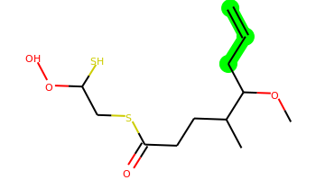 | C=CCC(OC)C(C)CCC(=O)SCC(S)OO | 0 | 10 | 1 | 4 | 294.096 | 2.999 | 55.76 | 4.683 | No | Yes | Yes | -4.504 | No | No | No | No | No | No | No | No | No | No | No | No | No | No | No | Yes | No | No | No | No | No | No | No | No | No | No | No | Yes | Yes | No | No | No | Yes | No | No | No
034 |  | COC(c1ccccn1)C(C)CCC(=O)SCC(S)OO | 1 | 9 | 1 | 5 | 331.091 | 3.191 | 68.65 | 4.281 | Yes | Yes | Yes | -4.576 | No | Yes | No | No | No | No | No | No | No | No | No | No | No | No | No | Yes | No | No | No | No | No | No | No | No | No | No | No | Yes | Yes | No | No | No | Yes | No | No | No
035 | 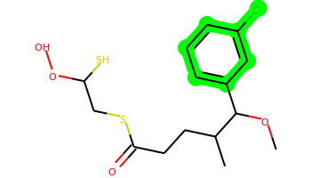 | COC(c1cccc(Cl)c1)C(C)CCC(=O)SCC(S)OO | 1 | 9 | 1 | 4 | 364.057 | 4.449 | 55.76 | 4.111 | Yes | Yes | Yes | -4.605 | No | Yes | No | Yes | No | Yes | Yes | Yes | No | Yes | Yes | No | No | No | No | Yes | No | No | No | No | No | No | No | No | No | No | No | Yes | Yes | No | No | No | Yes | No | No | No
036 | 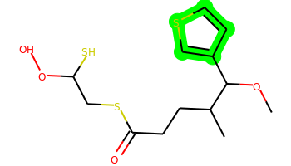 | COC(c1ccsc1)C(C)CCC(=O)SCC(S)OO | 1 | 9 | 1 | 4 | 336.052 | 3.857 | 55.76 | 4.467 | Yes | Yes | Yes | -4.56 | No | No | No | No | No | Yes | Yes | No | No | No | No | No | No | No | No | Yes | No | No | No | No | No | No | No | No | No | No | No | Yes | Yes | No | No | No | Yes | No | No | No
037 | 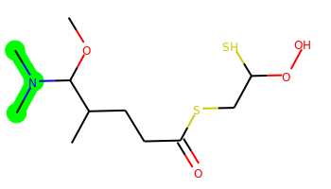 | COC(C(C)CCC(=O)SCC(S)OO)N(C)C | 0 | 9 | 1 | 5 | 297.107 | 1.942 | 59 | 4.825 | No | Yes | Yes | -4.587 | No | No | No | No | No | No | No | No | No | No | No | No | Yes | Yes | No | Yes | No | No | No | No | No | No | No | No | No | No | No | Yes | Yes | No | No | No | No | No | No | No
038 | 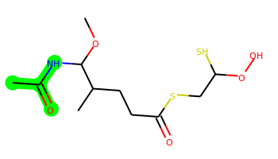 | COC(NC(C)=O)C(C)CCC(=O)SCC(S)OO | 0 | 9 | 2 | 6 | 311.086 | 1.517 | 84.86 | 4.603 | No | No | Yes | -5.175 | No | No | No | No | No | No | No | No | No | No | No | No | No | Yes | No | Yes | No | No | No | No | No | No | No | No | No | No | No | Yes | Yes | No | No | No | Yes | No | No | No
039 |  | COC(c1cccc(F)c1)C(C)CCC(=O)SCC(S)OO | 1 | 9 | 1 | 4 | 348.087 | 3.935 | 55.76 | 4.121 | Yes | Yes | Yes | -4.522 | No | Yes | No | Yes | No | Yes | Yes | Yes | No | No | Yes | No | No | No | No | Yes | No | No | No | No | No | No | No | No | No | No | No | Yes | Yes | No | No | No | Yes | No | No | No
040 | 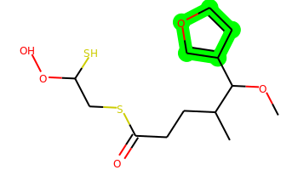 | COC(c1ccoc1)C(C)CCC(=O)SCC(S)OO | 1 | 9 | 1 | 5 | 320.075 | 3.389 | 68.9 | 4.609 | Yes | Yes | Yes | -4.616 | No | No | No | No | No | No | No | No | No | No | No | No | Yes | No | No | No | No | No | No | No | No | No | No | No | No | No | No | Yes | Yes | No | No | No | Yes | No | No | No
041 |  | COC(C(C)CCC(=O)SCC(S)OO)C1CCCC1 | 1 | 9 | 1 | 4 | 322.127 | 3.613 | 55.76 | 4.448 | Yes | Yes | Yes | -4.574 | No | Yes | No | No | No | No | No | No | No | Yes | No | No | No | No | No | Yes | No | No | No | No | No | No | No | No | No | Yes | No | Yes | Yes | No | No | No | Yes | No | No | No
042 |  | COC(C(C)O)C(C)CCC(=O)SCC(S)OO | 0 | 9 | 2 | 5 | 298.091 | 1.804 | 75.99 | 4.794 | No | Yes | Yes | -5.055 | No | No | No | No | No | No | No | No | No | No | No | No | Yes | No | No | Yes | No | No | No | No | No | No | No | No | No | No | No | Yes | Yes | No | No | No | No | No | No | No
043 | 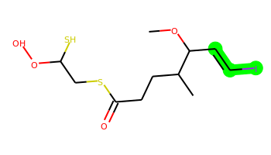 | COC(C=CI)C(C)CCC(=O)SCC(S)OO | 0 | 9 | 1 | 4 | 405.977 | 3.372 | 55.76 | 5.004 | Yes | Yes | Yes | -4.588 | No | No | No | No | No | No | No | No | No | No | No | No | Yes | Yes | No | Yes | No | No | No | No | No | No | No | No | Yes | No | No | Yes | Yes | No | No | No | Yes | No | Yes | No
044 | 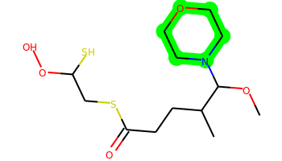 | COC(C(C)CCC(=O)SCC(S)OO)N1CCOCC1 | 1 | 9 | 1 | 6 | 339.117 | 1.713 | 68.23 | 4.491 | No | Yes | Yes | -4.714 | No | No | No | No | No | No | No | No | No | No | No | No | Yes | No | No | Yes | No | No | No | No | No | No | No | No | No | No | No | Yes | Yes | No | No | No | No | No | No | No
045 | 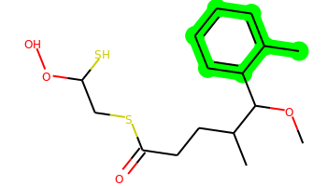 | COC(c1ccccc1C)C(C)CCC(=O)SCC(S)OO | 1 | 9 | 1 | 4 | 344.112 | 4.104 | 55.76 | 4.106 | Yes | Yes | Yes | -4.566 | No | Yes | No | Yes | No | Yes | Yes | Yes | No | Yes | No | No | No | No | No | No | No | No | No | No | No | No | No | No | No | No | No | Yes | Yes | No | No | No | Yes | No | Yes | No
046 | 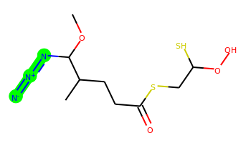 | COC(N=[N+]=[N-])C(C)CCC(=O)SCC(S)OO | 0 | 9 | 1 | 7 | 295.066 | 2.691 | 104.52 | 5.201 | No | Yes | Yes | -4.564 | No | No | No | No | No | No | No | No | No | No | No | No | Yes | No | Yes | Yes | Yes | No | No | No | Yes | No | No | No | No | No | No | Yes | Yes | No | No | No | No | No | No | No
047 | 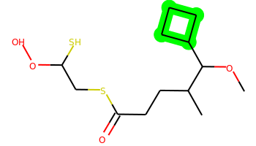 | COC(C(C)CCC(=O)SCC(S)OO)C1CCC1 | 1 | 9 | 1 | 4 | 308.112 | 3.223 | 55.76 | 4.551 | No | Yes | Yes | -4.533 | No | Yes | No | No | No | No | No | No | No | No | No | No | No | No | No | Yes | No | No | No | No | No | No | No | No | No | No | No | Yes | Yes | No | No | No | Yes | No | No | No
048 | 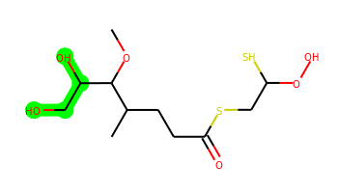 | COC(C(C)CCC(=O)SCC(S)OO)C(O)CO | 0 | 10 | 3 | 6 | 314.086 | 0.776 | 96.22 | 4.725 | No | No | No | -5.421 | No | No | No | No | No | No | No | No | No | No | No | No | No | No | No | Yes | No | No | No | No | No | No | No | No | No | No | Yes | No | No | No | No | No | No | No | No | No
049 | 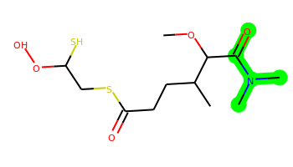 | COC(C(=O)N(C)C)C(C)CCC(=O)SCC(S)OO | 0 | 9 | 1 | 6 | 325.102 | 1.511 | 76.07 | 4.557 | No | Yes | Yes | -4.678 | No | No | No | No | No | No | No | No | No | No | No | No | No | No | No | Yes | No | No | No | No | No | No | No | No | No | No | No | Yes | Yes | No | No | No | Yes | No | No | No
050 | 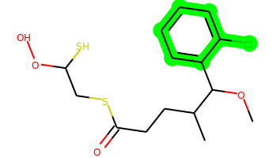 | COC(c1ccccc1Cl)C(C)CCC(=O)SCC(S)OO | 1 | 9 | 1 | 4 | 364.057 | 4.449 | 55.76 | 4.105 | Yes | Yes | Yes | -4.592 | No | Yes | No | Yes | No | Yes | Yes | Yes | No | Yes | Yes | No | No | No | No | Yes | No | No | No | No | No | No | No | No | No | Yes | No | Yes | Yes | No | No | No | Yes | No | No | No
051 | 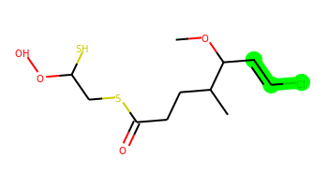 | COC(C=CCl)C(C)CCC(=O)SCC(S)OO | 0 | 9 | 1 | 4 | 314.041 | 3.176 | 55.76 | 4.974 | No | Yes | Yes | -4.577 | No | No | No | No | No | No | No | No | No | No | No | No | Yes | No | No | Yes | No | No | No | No | No | No | No | No | No | No | Yes | Yes | Yes | No | No | No | Yes | No | No | No
052 | 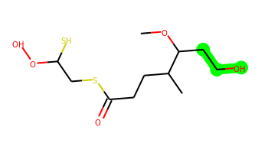 | COC(CCO)C(C)CCC(=O)SCC(S)OO | 0 | 10 | 2 | 5 | 298.091 | 1.805 | 75.99 | 4.55 | No | Yes | Yes | -5.065 | No | No | No | No | No | No | No | No | No | No | No | No | Yes | No | No | Yes | No | No | No | No | No | No | No | No | No | No | No | Yes | Yes | No | No | No | No | No | No | No
053 |  | CNC(=O)C(OC)C(C)CCC(=O)SCC(S)OO | 0 | 9 | 2 | 6 | 311.086 | 1.169 | 84.86 | 4.623 | No | No | Yes | -5.27 | No | No | No | No | No | No | No | No | No | No | No | No | No | Yes | No | Yes | No | No | No | No | No | No | No | No | No | No | No | Yes | Yes | No | No | No | Yes | No | No | No
054 | 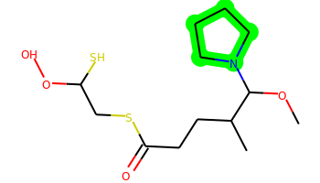 | COC(C(C)CCC(=O)SCC(S)OO)N1CCCC1 | 1 | 9 | 1 | 5 | 323.123 | 2.476 | 59 | 4.485 | No | Yes | Yes | -4.623 | No | Yes | No | No | No | No | No | No | No | No | No | No | Yes | No | No | Yes | No | No | No | No | No | No | No | No | No | No | No | Yes | Yes | No | No | No | Yes | No | No | No
055 |  | COC(c1nccs1)C(C)CCC(=O)SCC(S)OO | 1 | 9 | 1 | 5 | 337.048 | 3.252 | 68.65 | 4.558 | Yes | Yes | Yes | -4.588 | No | No | No | No | No | No | No | No | No | No | No | No | No | No | No | Yes | No | No | No | No | No | No | No | No | No | No | No | Yes | Yes | No | No | No | Yes | No | No | No
056 | 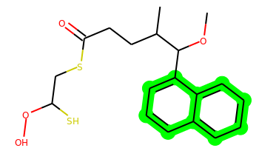 | COC(c1cccc2ccccc12)C(C)CCC(=O)SCC(S)OO | 2 | 9 | 1 | 4 | 380.112 | 4.949 | 55.76 | 3.926 | Yes | Yes | Yes | -4.671 | No | Yes | Yes | Yes | No | Yes | Yes | Yes | No | Yes | Yes | No | No | No | No | No | No | No | No | No | No | No | No | No | No | Yes | No | Yes | Yes | No | No | No | Yes | No | Yes | No
057 | 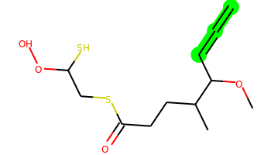 | C=C=CC(OC)C(C)CCC(=O)SCC(S)OO | 0 | 9 | 1 | 4 | 292.08 | 2.764 | 55.76 | 5.069 | No | Yes | Yes | -4.498 | No | No | No | No | No | No | No | No | No | No | No | No | Yes | No | No | No | No | No | No | No | No | No | No | No | No | No | Yes | Yes | Yes | No | No | No | Yes | No | No | No
058 |  | COC(c1cccc(C)c1)C(C)CCC(=O)SCC(S)OO | 1 | 9 | 1 | 4 | 344.112 | 4.104 | 55.76 | 4.099 | Yes | Yes | Yes | -4.571 | No | Yes | No | Yes | No | Yes | Yes | Yes | No | Yes | Yes | No | No | No | No | No | No | No | No | No | No | No | No | No | No | Yes | No | Yes | Yes | No | No | No | Yes | No | Yes | No
059 |  | COc1ccccc1C(OC)C(C)CCC(=O)SCC(S)OO | 1 | 10 | 1 | 5 | 360.107 | 3.804 | 64.99 | 4.023 | Yes | Yes | Yes | -4.657 | No | Yes | No | Yes | No | Yes | No | Yes | No | No | No | Yes | No | No | No | No | No | No | No | No | No | No | No | No | No | Yes | No | Yes | Yes | No | No | No | Yes | No | No | No
060 |  | COC(C=CBr)C(C)CCC(=O)SCC(S)OO | 0 | 9 | 1 | 4 | 357.991 | 3.332 | 55.76 | 4.993 | No | Yes | Yes | -4.567 | No | No | No | No | No | No | No | No | No | No | No | No | Yes | No | No | Yes | No | No | No | No | No | No | No | No | Yes | No | No | Yes | Yes | No | No | No | Yes | No | No | No
061 |  | COC(C(C)CCC(=O)SCC(S)OO)C1CO1 | 1 | 9 | 1 | 5 | 296.075 | 1.822 | 68.29 | 4.927 | No | Yes | Yes | -4.606 | No | No | No | No | No | No | No | No | No | No | No | No | Yes | No | Yes | Yes | No | No | No | No | No | No | No | No | No | No | No | Yes | Yes | No | No | No | No | No | No | No
062 |  | COC(OC(F)(F)F)C(C)CCC(=O)SCC(S)OO | 0 | 9 | 1 | 5 | 338.047 | 2.917 | 64.99 | 4.768 | No | Yes | Yes | -4.631 | No | No | No | No | No | No | No | No | No | No | No | No | Yes | Yes | No | Yes | Yes | No | No | No | No | No | No | No | No | No | No | Yes | Yes | No | No | No | Yes | No | No | No
063 |  | COC(OC(C)C)C(C)CCC(=O)SCC(S)OO | 0 | 10 | 1 | 5 | 312.107 | 2.806 | 64.99 | 4.661 | No | Yes | Yes | -4.583 | No | No | No | No | No | No | No | No | No | No | No | No | Yes | Yes | No | Yes | No | No | No | No | No | No | No | No | No | No | No | Yes | Yes | No | No | No | Yes | No | No | No
064 |  | COC(c1ccccc1F)C(C)CCC(=O)SCC(S)OO | 1 | 9 | 1 | 4 | 348.087 | 3.935 | 55.76 | 4.122 | Yes | Yes | Yes | -4.581 | No | No | No | No | No | Yes | Yes | Yes | No | No | Yes | No | No | No | No | Yes | No | No | No | No | No | No | No | No | No | No | No | Yes | Yes | No | No | No | Yes | No | No | No
065 |  | C=C(Br)C(OC)C(C)CCC(=O)SCC(S)OO | 0 | 9 | 1 | 4 | 357.991 | 3.332 | 55.76 | 4.953 | No | Yes | Yes | -4.535 | No | No | No | No | No | No | No | No | No | No | No | No | Yes | No | No | Yes | No | No | No | No | No | No | No | No | Yes | No | No | Yes | Yes | No | No | No | Yes | No | No | No
066 |  | COC(C(F)F)C(C)CCC(=O)SCC(S)OO | 0 | 9 | 1 | 4 | 304.061 | 2.688 | 55.76 | 4.76 | No | Yes | Yes | -4.572 | No | No | No | No | No | No | No | No | No | No | No | No | Yes | Yes | No | Yes | Yes | No | No | No | No | No | No | No | No | No | No | Yes | Yes | No | No | No | Yes | No | No | No
067 |  | COC(c1ncc[nH]1)C(C)CCC(=O)SCC(S)OO | 1 | 9 | 2 | 6 | 320.086 | 2.519 | 84.44 | 4.684 | No | Yes | Yes | -5.099 | No | No | No | No | No | No | No | No | No | No | No | No | No | No | No | No | No | No | No | No | No | No | No | No | No | No | No | Yes | Yes | No | No | No | Yes | No | No | No
068 |  | COC(c1ccc2c(c1)OCO2)C(C)CCC(=O)SCC(S)OO | 2 | 9 | 1 | 6 | 374.086 | 3.524 | 74.22 | 4.167 | Yes | Yes | Yes | -4.555 | No | Yes | No | Yes | No | Yes | No | Yes | No | Yes | Yes | No | No | No | No | No | No | No | No | No | No | No | No | No | No | No | No | Yes | Yes | No | No | No | Yes | No | No | No
069 |  | COC(c1ccccc1C(F)(F)F)C(C)CCC(=O)SCC(S)OO | 1 | 9 | 1 | 4 | 398.083 | 4.815 | 55.76 | 4.169 | Yes | Yes | Yes | -4.541 | No | No | No | Yes | No | Yes | Yes | Yes | No | No | Yes | Yes | No | No | No | Yes | No | No | No | No | No | No | No | No | No | No | No | Yes | Yes | No | No | No | Yes | No | No | No
070 |  | COC(CN)C(C)CCC(=O)SCC(S)OO | 0 | 9 | 3 | 5 | 283.091 | 1.382 | 81.78 | 4.669 | No | Yes | Yes | -5.137 | No | No | No | No | No | No | No | No | No | No | No | No | Yes | No | Yes | Yes | No | No | No | No | No | No | No | No | No | No | No | No | No | No | No | No | No | No | No | No
071 |  | C=C(Cl)C(OC)C(C)CCC(=O)SCC(S)OO | 0 | 9 | 1 | 4 | 314.041 | 3.176 | 55.76 | 4.938 | No | Yes | Yes | -4.556 | No | No | No | No | No | No | No | No | No | No | No | No | Yes | No | No | Yes | No | No | No | No | No | No | No | No | No | No | No | Yes | Yes | No | No | No | Yes | No | No | No
072 |  | COC(C(C)CCC(=O)SCC(S)OO)[S+](C)[O-] | 0 | 9 | 1 | 5 | 316.047 | 1.759 | 78.82 | 5.539 | No | No | Yes | -4.711 | No | No | No | No | No | No | No | No | No | No | No | No | Yes | Yes | No | Yes | Yes | No | No | No | No | No | No | No | No | No | No | Yes | No | No | No | No | Yes | No | No | No
073 |  | COC(CC#N)C(C)CCC(=O)SCC(S)OO | 0 | 9 | 1 | 5 | 293.076 | 2.337 | 79.55 | 4.725 | No | Yes | Yes | -4.565 | No | No | No | No | No | No | No | No | No | No | No | No | Yes | No | No | Yes | No | No | No | No | No | No | No | No | No | No | No | Yes | Yes | No | No | No | Yes | No | No | No
074 |  | COC(c1cn[nH]c1)C(C)CCC(=O)SCC(S)OO | 1 | 9 | 2 | 6 | 320.086 | 2.519 | 84.44 | 4.73 | No | Yes | Yes | -5.101 | No | No | No | No | No | No | No | No | No | No | No | No | No | No | No | No | No | No | No | No | No | No | No | No | No | No | No | Yes | Yes | No | No | No | Yes | No | No | No
075 |  | COC(C(C)CCC(=O)SCC(S)OO)C(F)(F)C(F)(F)F | 0 | 9 | 1 | 4 | 372.049 | 3.621 | 55.76 | 4.751 | Yes | No | Yes | -4.525 | No | No | No | No | No | No | No | No | No | No | No | No | Yes | Yes | No | Yes | No | No | No | No | No | No | No | No | Yes | No | No | Yes | Yes | No | No | No | Yes | No | No | No
076 |  | COC(CBr)C(C)CCC(=O)SCC(S)OO | 0 | 9 | 1 | 4 | 345.991 | 2.818 | 55.76 | 4.767 | No | Yes | Yes | -4.56 | No | No | No | No | No | No | No | No | No | No | No | No | Yes | Yes | No | Yes | No | No | No | No | No | No | No | No | No | No | No | Yes | Yes | No | No | No | Yes | No | No | No
077 |  | CNC(OC)C(C)CCC(=O)SCC(S)OO | 0 | 9 | 2 | 5 | 283.091 | 1.6 | 67.79 | 4.85 | No | Yes | Yes | -5.111 | No | No | No | No | No | No | No | No | No | No | No | No | Yes | Yes | No | Yes | No | No | No | No | No | No | No | No | No | No | No | No | No | No | No | No | No | No | No | No
078 |  | C#CCC(OC)C(C)CCC(=O)SCC(S)OO | 0 | 9 | 1 | 4 | 292.08 | 2.446 | 55.76 | 4.813 | No | Yes | Yes | -4.535 | No | No | No | No | No | No | No | No | No | No | No | No | No | No | Yes | Yes | No | No | No | No | No | No | No | No | No | No | No | Yes | Yes | No | No | No | Yes | No | No | No
079 |  | COCC(OC)C(C)CCC(=O)SCC(S)OO | 0 | 10 | 1 | 5 | 298.091 | 2.069 | 64.99 | 4.547 | No | Yes | Yes | -4.585 | No | No | No | No | No | No | No | No | No | No | No | No | Yes | No | No | Yes | No | No | No | No | No | No | No | No | No | No | No | Yes | Yes | No | No | No | No | No | No | No
080 |  | CCC(C)C(OC)C(C)CCC(=O)SCC(S)OO | 0 | 10 | 1 | 4 | 310.127 | 3.469 | 55.76 | 4.636 | Yes | Yes | Yes | -4.503 | No | No | No | No | No | No | No | No | No | No | No | No | No | Yes | No | No | No | No | No | No | No | No | No | No | No | No | No | Yes | Yes | No | No | No | No | No | No | No
081 |  | COC(c1ccc[nH]1)C(C)CCC(=O)SCC(S)OO | 1 | 9 | 2 | 5 | 319.091 | 3.124 | 71.55 | 4.64 | Yes | Yes | Yes | -5.078 | No | Yes | No | No | No | No | No | No | No | No | No | No | No | No | No | No | No | No | No | No | No | No | No | No | No | No | Yes | Yes | Yes | No | No | No | Yes | No | No | No
082 |  | COC(C1=CCCCC1)C(C)CCC(=O)SCC(S)OO | 1 | 9 | 1 | 4 | 334.127 | 3.923 | 55.76 | 4.606 | Yes | Yes | Yes | -4.533 | No | Yes | No | Yes | No | Yes | Yes | No | No | Yes | No | No | No | Yes | No | No | No | No | No | No | No | No | No | No | Yes | Yes | No | Yes | Yes | No | No | No | Yes | No | No | No
083 |  | COC(c1cccc(Br)c1)C(C)CCC(=O)SCC(S)OO | 1 | 9 | 1 | 4 | 408.006 | 4.558 | 55.76 | 4.169 | Yes | Yes | Yes | -4.617 | No | Yes | No | Yes | No | Yes | Yes | Yes | No | Yes | Yes | No | No | No | No | Yes | No | No | No | No | No | No | No | No | Yes | No | No | Yes | Yes | No | No | No | Yes | No | Yes | No
084 |  | COC(c1cc2ccccc2o1)C(C)CCC(=O)SCC(S)OO | 2 | 9 | 1 | 5 | 370.091 | 4.542 | 68.9 | 4.175 | Yes | Yes | Yes | -4.712 | No | Yes | No | Yes | No | Yes | No | Yes | No | Yes | Yes | No | No | No | No | No | No | No | No | No | No | No | No | No | No | Yes | No | Yes | Yes | Yes | No | No | Yes | No | No | No
085 |  | COC(C(C)CCC(=O)SCC(S)OO)C(C)(C)O | 0 | 9 | 2 | 5 | 312.107 | 2.194 | 75.99 | 4.717 | No | Yes | Yes | -5.061 | No | No | No | No | No | No | No | No | No | No | No | No | No | Yes | No | No | No | No | No | No | No | No | No | No | No | No | No | Yes | Yes | No | No | No | Yes | No | No | No
086 |  | COC(c1cc[nH]n1)C(C)CCC(=O)SCC(S)OO | 1 | 9 | 2 | 6 | 320.086 | 2.519 | 84.44 | 4.966 | No | Yes | Yes | -5.122 | No | No | No | No | No | No | No | No | No | No | No | No | No | No | No | No | No | No | No | No | No | No | No | No | No | No | No | Yes | Yes | No | No | No | Yes | No | No | No
087 |  | COC(C(=O)C(C)C)C(C)CCC(=O)SCC(S)OO | 0 | 10 | 1 | 5 | 324.107 | 2.648 | 72.83 | 4.629 | No | Yes | Yes | -4.593 | No | No | No | No | No | No | No | No | No | No | No | No | No | No | No | No | No | No | No | No | No | No | No | No | No | No | No | Yes | Yes | No | No | No | Yes | No | No | No
088 |  | COC(SC(F)(F)F)C(C)CCC(=O)SCC(S)OO | 0 | 9 | 1 | 4 | 354.024 | 3.634 | 55.76 | 4.962 | No | No | Yes | -4.558 | No | No | No | No | No | No | No | No | No | No | No | No | Yes | Yes | No | Yes | Yes | No | No | No | No | No | No | No | Yes | No | No | Yes | Yes | No | No | No | Yes | No | No | No
089 |  | COC(c1cncnc1)C(C)CCC(=O)SCC(S)OO | 1 | 9 | 1 | 6 | 332.086 | 2.586 | 81.54 | 4.503 | No | Yes | Yes | -4.601 | No | Yes | No | No | No | No | No | No | No | No | No | No | No | No | No | No | No | No | No | No | No | No | No | No | No | No | No | Yes | Yes | Yes | No | No | Yes | No | No | No
090 |  | COC(c1ccc(Cl)s1)C(C)CCC(=O)SCC(S)OO | 1 | 9 | 1 | 4 | 370.013 | 4.511 | 55.76 | 4.442 | Yes | Yes | Yes | -4.576 | No | Yes | No | Yes | No | Yes | Yes | No | No | No | Yes | No | No | Yes | No | Yes | No | No | No | No | No | No | No | No | No | No | No | Yes | Yes | No | No | No | Yes | No | No | No
091 |  | COC(c1ccccc1Br)C(C)CCC(=O)SCC(S)OO | 1 | 9 | 1 | 4 | 408.006 | 4.558 | 55.76 | 4.178 | Yes | Yes | Yes | -4.605 | No | Yes | No | Yes | No | Yes | Yes | Yes | No | Yes | Yes | No | No | No | No | Yes | No | No | No | No | No | No | No | No | Yes | Yes | No | Yes | Yes | No | No | No | Yes | No | Yes | No
092 |  | COC(CCl)C(C)CCC(=O)SCC(S)OO | 0 | 9 | 1 | 4 | 302.041 | 2.662 | 55.76 | 4.731 | No | Yes | Yes | -4.591 | No | No | No | No | No | No | No | No | No | No | No | No | Yes | Yes | No | Yes | No | No | No | No | No | No | No | No | No | No | No | Yes | Yes | No | No | No | Yes | No | No | No
093 |  | COC(CF)C(C)CCC(=O)SCC(S)OO | 0 | 9 | 1 | 4 | 286.071 | 2.393 | 55.76 | 4.763 | No | Yes | Yes | -4.569 | No | No | No | No | No | No | No | No | No | No | No | No | Yes | Yes | No | Yes | Yes | No | No | No | No | No | No | No | No | No | No | Yes | No | No | No | No | Yes | No | No | No
094 |  | C=C(F)C(OC)C(C)CCC(=O)SCC(S)OO | 0 | 9 | 1 | 4 | 298.071 | 2.906 | 55.76 | 4.976 | No | Yes | Yes | -4.504 | No | No | No | No | No | No | No | No | No | No | No | No | Yes | No | No | Yes | Yes | No | No | No | No | No | No | No | No | No | No | Yes | Yes | No | No | No | Yes | No | No | No
095 |  | CCSC(OC)C(C)CCC(=O)SCC(S)OO | 0 | 10 | 1 | 4 | 314.068 | 3.134 | 55.76 | 4.928 | No | Yes | Yes | -4.555 | No | No | No | No | No | No | No | No | No | No | No | No | Yes | No | No | Yes | No | No | No | No | No | No | No | No | No | No | No | Yes | Yes | No | No | No | Yes | No | No | No
096 |  | COC(CSC)C(C)CCC(=O)SCC(S)OO | 0 | 10 | 1 | 4 | 314.068 | 2.786 | 55.76 | 4.733 | No | Yes | Yes | -4.584 | No | No | No | No | No | No | No | No | No | No | No | No | Yes | Yes | No | Yes | No | No | No | No | No | No | No | No | No | No | No | Yes | Yes | No | No | No | Yes | No | No | No
097 |  | COC(N=C=S)C(C)CCC(=O)SCC(S)OO | 0 | 9 | 1 | 5 | 311.032 | 2.483 | 68.12 | 5.229 | No | Yes | Yes | -4.577 | No | No | No | No | No | No | No | No | No | No | No | No | Yes | No | No | Yes | No | No | No | No | No | No | No | No | No | No | No | Yes | Yes | No | No | No | Yes | No | No | No

